Perbandingan Kriteria
Nama Kelompok :
1. Arin Cantika Musi - 2211089001
2. Rizkiah Rahmah Hatta - 2211089006
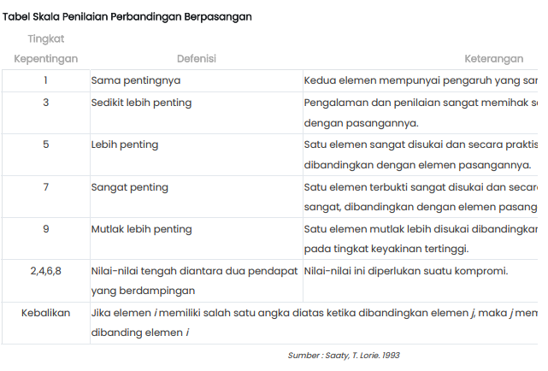
3. Utari Rezky Alfany - 2211089012

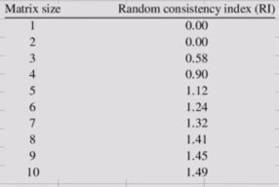
Metode AHP

 | A. Perbandingan Kriteria

 | Matriks Perbandingan Kriteria
 |  | Minat | Bakat | Hobi
 | Minat | 1 | 2 | 7
 | Bakat | 0.5 | 1 | 5
 | Hobi | 0.14 | 0.2 | 1
 | Total | 1.64 | 3.2 | 13

 | Matriks Nilai Kriteria

 |  | Minat | Bakat | Hobi | Jumlah | Prioritas / Eigen Vector | λ max | prioritas disebut juga dengan bobot
 | Minat | 0.609 | 0.625 | 0.538 | 1.772 | 0.591 | 0.970 | CI = Consistency Index
 | Bakat | 0.304 | 0.313 | 0.385 | 1.001 | 0.334 | 1.068 | RI = Random Consistency Index
 | Hobi | 0.087 | 0.063 | 0.077 | 0.226 | 0.075 | 0.981 | CR = Consistency Ratio
 | Total | 1 | 1 | 1 | 3 | 1 | 3.020
 |  |  |  |  |  |  |  | konsisten = hirarki dapat diterima
 |  |  |  |  |  |  |  | tidak konsisten = hirarki tidak dapat diterima
 | CI | 0.010 | Hasil |  |  |  |  | Prioritas disebut juga dengan eigen vecktor
 | RI | 0.58 | Konsisten |  |  |  |  | Consistency Index (CI) dengan rumus : CI=(λ maks - n) / n
 | CR | 0.017

Perbandingan Alternatif
Nama Kelompok :
1. Arin Cantika Musi - 2211089001
2. Rizkiah Rahmah Hatta - 2211089006
3. Utari Rezky Alfany - 2211089012

B. Perbandingan Alternatif

Tabel Perbandingan Kriteria dan Alternatif
KODE |  |  | Nilai
 | NAMA PRODI |  | MINAT | BAKAT | HOBI
MI | D3-Manajemen Informatika |  | 5 | 3 | 4
TK | D3-Teknik Komputer |  | 4 | 3 | 2
AK | D3-Akuntansi |  | 4 | 2 | 5
 | Max |  | 5 | 3 | 5

Ket: nilai didapatkan dari jawaban pertanyaan berdasarkan kriteria oleh user
Rentangan nilai : 1-5

 | Tabel Normalisasi Perbandingan Alternatif dan Kriteria |  |  |  |  | Tabel Nilai Bobot Kriteria

 |  | Minat | Bakat | Hobi |  | Nama Kriteria | Nilai Bobot | Nilai Bobot didapatkan dari prioritas atau nilai eigen dari perbandingan kriteria
 | MI | 1.00 | 1.00 | 0.80 |  | Minat | 0.591
 | TK | 0.80 | 1.00 | 0.40 |  | Bakat | 0.334
 | AK | 0.80 | 0.67 | 1.00 |  | Hobi | 0.075

 | Menghitung Nilai Preferensi

 |  | Minat | Bakat | Hobi | Total
 | MI | 0.59 | 0.33 | 0.06 | 0.98
 | TK | 0.47 | 0.33 | 0.03 | 0.84
 | AK | 0.47 | 0.22 | 0.08 | 0.77
 | Max |  |  |  | 0.98

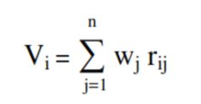
 | Hasil Rekomendasi
 | KODE PRODI | NAMA PRODI | NILAI | PERINGKAT
 | MI | D3-Manajemen Informatika | 0.98 | 1
 | TK | D3-Teknik Komputer | 0.84 | 2
 | AK | D3-Akuntansi | 0.77 | 3

